2017-05-31
no | Issue | Description | Priority | Comment(김예건 사원) | MANGOSLAB
1 | Portrait 모드 설정 | 프린트시 항상 Portrait(세로) 모드로 출력되도록 설정 | A | 코드 내부적으로는 Landscape에 False 값을 넣는 것으로 해결
2 | 메모 불러오기시 메모 안보임 현상 | 메모 저장후 불러오기시 저장된 메모가 하나도 안보이는 현상 종종 발생 | A | 어떻게 버그가 발생하는지 시나리오가 필요함
3 | 메모 불러오기시 Preview 화면 깨짐 현상 | 메모 저장후 불러오기시 다이얼로그 문구나 화면에 검은 이미지 보이는 현상 발생(저장 타이밍 문제로 보임) | A | 저장 타이밍 문제가 맞음. 해결했음.
4 | 메모 불러오기시 창크기 오류 | 크기가 다른 메모를 불러와도 항상 현재창에 로드됨(현재창과 크기가 다른 메모는 새로운 창에 띄워져야함) | A | 조성호 책임님께 받은 시나리오대로 새로운 창을 열도록 수정완료
5 | 메모 불러오기 위치 조정 | 지정된 장소외에 사용자가 Custom 하게 저장된 공간에서도 메모를 불러올 수 있도록 수정필요 (또는 저장할때 지정된 장소만 저장되고 그곳에서만 항상 불러올 수 있도록 수정필요 -> 논의필요) | A | 재논의가 필요한 부분. 저장장소를 제한하는 방법 또는 파일 보기 위치를 변환하는 방법이 있으나, 저장장소를 제한하는 방법이 빠른 해결이 가능하기에 일단 저장장소를 제한하는 쪽으로 해결. | 저장 버튼 클릭시 File dialog 없이 자동 저장되도록 수정(논의필요) -> 대신 Template 과 Memo 에서 파일이름을 보여주지않아야함
6 | 스크린샷 모드 창 크기 조절 | 스크린샷 캡쳐 모드에서 창 크기 조정이 너무 힘듬 | A | 디자인 이슈가 결합되어있음 | 조정이 쉽게 가능하게끔 영역 조정 필요
7 | 텍스트 출력 이슈 | 텍스트 출력시 화면과 출력물의 위치가 다름 | A |  | 이미지로 출력시 기존 드라이버 대비 화질 개선이 되는지 확인 필요.
8 | 템플릿 사이즈 변경 이슈 | 크기가 다른 템플릿을 불러오면 경고 문구 발생됨 -> 크기가 다른 메모를 불러올때처럼, 크기가 다른 템플릿을 불러오면 새창을 띄워주도록 변경 | A | 조성호 책임님이 주신 시나리오와 다름 | 추후 현재 메모 사이즈에 맞는 템플릿만 보여주도록 수정 필요(논의필요)
9 | 퀵프린트시 경고 문구 발생 이슈 | 현재 메모 사이즈에 맞지 않는 템플릿 로드후, 화면 캡쳐나 퀵프린트시 경고 문구 발생됨 | B | 왜 경고문구가 발생하는 게 이슈인지 이해가 안됨.
10 | 설정창 GUI 적용 이슈 | 설정창 GUI 적용 필요(아이콘, 배경색 등) | B | 조성호 책임님과 논의 필요
11 | 이미지 위치 조정 | 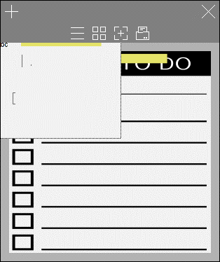 이미지 로드시 마진영역에는 위치하지않도록 조정(이미지 이동시에도 동일). | B | 이미지 이동은 작업에 시간이 많이 소요되므로, 차후 조정. 프린트 시에는 정확하게 나옴 | 수정 예상 일정 요청
12 | Localization | Localization(한국어/영어 번역) 필요 | B
13 | Italic, Underline 등 Text Effect | 단어별로 Text effect 이 적용되도록 수정필요 | C |  | 텍스트 효과 제거, Bold 기능만
14 | Code Signing | 인증서 적용 | C | 패스워드가 필요 | 인스톨러는 드라이버에서 구현예정. 하나의 실행파일(exe)로 구성필요. 인증서는 6/5까지 제공예정
15 | 메모 색상 변경 | 아래 컬러코드 적용 --------------------- Blue : #b6deea Pink : #f7cec9 Yellow : #f7e29a Green : #d3f29b White : #ffffff (or #fafafa) | C
16 | 점착면 투명도 설정 | 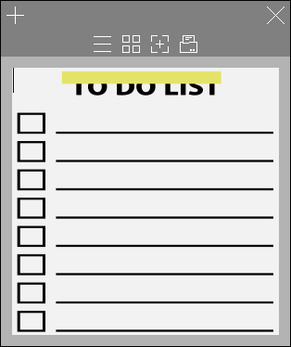 이미지가 가려지지 않도록 점착면의 투명도를 설정 | C |  | 조성호 책임님께 요청
17 | 점착면 위치조정 | 점착면이 사이즈별 정중간으로 위치하도록 조정 | C | 재현되지 않음. 재현을 직접 확인하길 원함 | 최신 버전에서 계속 재현됨
18 | 아이콘 잘림 현상 | 작은 메모사이즈에서 상단 아이콘 잘림현상 | C | 아이콘을 하나 삭제하는 방법 밖에 없음
19 | 마진 영역 색 변경 | 마진 영역에 색을 메모색과 동일하게 설정(투톤x) | C
20 | Launcher 아이콘 변경 | 앱 아이콘 GUI 적용 필요(상태표시줄 및 바탕화면 아이콘) | C | 일단 개인적으로 아이콘 GUI를 적용하기는 하였으나, 아이콘 이미지를 제공받아야 함. 적용하기만 하면 됨. | 조성호 책임님께 요청
21 | 글자 복사/붙여넣기시 이슈 | 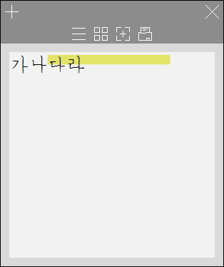 워드에서 글자 복사후 붙여넣기시 글자체와 크기가 따라서 복사됨(앱 기본 글자체와 크기가 설정되어야함) | B
22 | Roll-over 메시지 추가 | 메뉴 위에 마우스를 올려놨을때(roll-over) 팝업 설명 필요(ex, 저장, 새 메모 등) | B | 새로운 기능 추가?
23 | 옵션창 전체화면 이슈 |  옵션창 더블클릭시 전체화면이 안되도록 제한 필요 | C
24 | 화면 레이아웃 깨짐 이슈 | 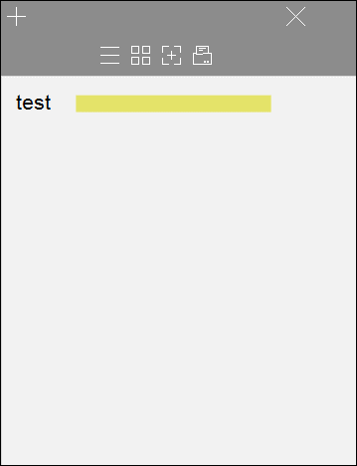 앱실행시 레이아웃이 깨지는 경우가 발생('X' 버튼 등) | A | 재현되지 않음. | 모니터 해상도의 텍스트 크기 비율이 125%, 150% 등 100% 이상일때 무조건 발생되므로 해결필요
25 | 화면 깜빡임 이슈 | 화면 영역 이상의 글자 입력시 깜빡임 발생 | A |  | 영역 이상의 입력도 가능하게 하되 프린트 버튼을 누를때나 마우스 포커스를 다른 곳으로 이동시에 상단으로 커서가 이동되도록 수정필요-> 모바일 참조
26 | 화면 깜빡임 이슈 | 이미지 이동시 화면이 심하게 깜빡임 | A
28 | 화면 깜빡임 이슈 | 상단 메뉴가 생길때 깜빡임 증상 해결 필요 | A
29 | 화면 캡쳐 동작 이슈 | 화면 캡쳐시 기존 메모 내용은 삭제하도록 수정 | B | 삭제하지 않는 걸로 결론 난 것으로 결정
30 | 스티키 출력 방향 이슈 | 재현 경로 : 스티키 위치 변경 -> 메모 사이즈 변경 -> 인쇄 시 변경된 메모사이즈에 표시된 스티키 방향이 아닌 이전에 변경된 스티키 방향으로 출력됨. 수정 방향 : 최종 스티키 방향에 맞춰 출력되도록 수정 | A | 재현되지 않음.
31 | 저장된 메모를 불러오지 못하는 이슈 | 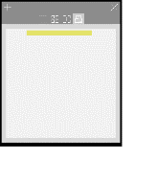 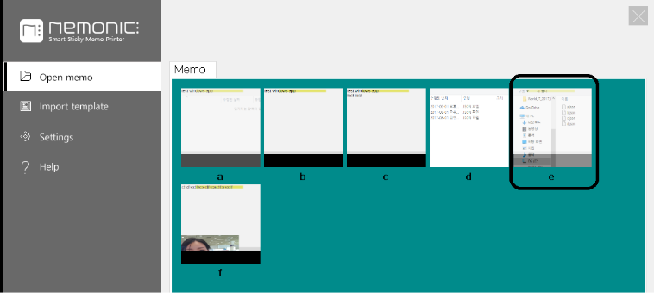 재현 경로 : 화면 캡쳐 -> 저장 -> 새 메모 실행 -> 불러오기 -> 캡쳐 저장한 메모 선택 -> 적용 안됨 수정 방향 : 저장된 메모가 정상적으로 불려야 함. | A | 재현되지 않음.
32 | 프린트 실행 시 중지팝업 발생 이슈 | 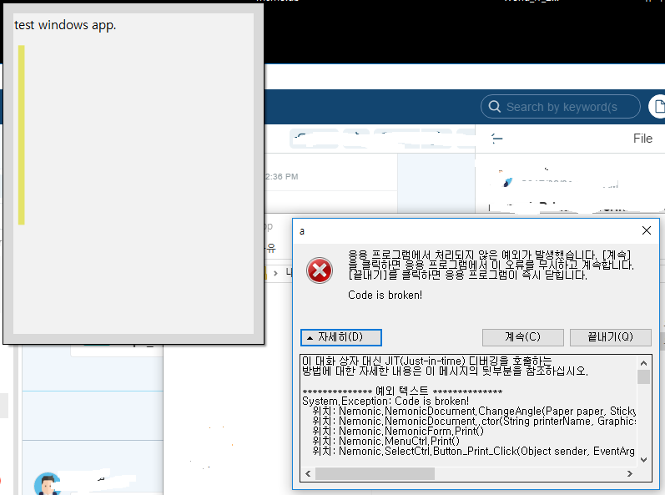 재현 경로 : 저장된 메모 불러오기 -> 스티키 방향 변경 -> 용지 사이즈 변경 -> 인쇄 (비주기 이슈) 수정 방향 : 중지 팝업 발생하면 안됨. | A | 오류메시지가 보이지 않음. 오류메시지를 알아야 버그 원인을 찾을 수 있음.
33 | 파일 이름 및 메시지 변경 | 앱 이름 및 폴더를 nemonic 으로 변경(전부 소문자임) -> 알림/경고 문구에 있는 Nemonic 도 모두 nemonic 으로. | C
34 | 네모닉이 연결되지않은 상황에서 출력 시 이슈 | 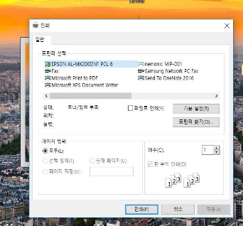 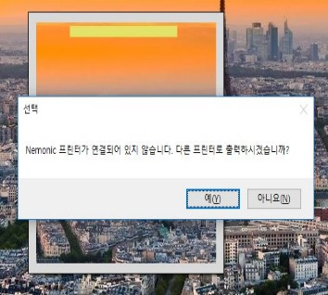 네모닉이 연결되지않았을 경우, 다른프린터로 출력을 물어보는데 출력안함 선택해도 프린터출력창이뜸
35 | 스크린 캡쳐시에 창 크기 비율 오류 | 스크린 캡쳐시 창 크기 변경하면 비율유지가 되지않음 |  |  | 창 비율이 힘들다면 캡쳐시에 이미지 비율은 유지되어야함

